績效看板
GO
IMRV 點數 & 片數看板 |  |  |  |  |  | FMAC 點數 & 片數看板
姓名 |  | 莊惠安 | 郭惠濨 | 陳靜嫻 |  | 姓名
9:05:00 | 片數 | 110 | 134 | 124 |  | 9:05:00 | 片數
 | 點數 | 3253 | 4103 | 4900 |  |  | 點數
 | 達成率 | 42.46% | 50.37% | 49.90% |  |  | 達成率
 | 當站工時 | 1.65 | 1.72 | 1.75 |  |  | 當站工時
 | Target(點數) | 7661.42 | 8145.98 | 9820.60 |  |  | Target(片數)
IMRV 點數 & 片數看板
 | 點數 | 達成率 | Target(點數)
莊惠安 | 3253 | 42.46% | 7661.42
郭惠濨 | 4103 | 50.37% | 8145.98
陳靜嫻 | 4900 | 49.90% | 9820.60
FMAC 點數 & 片數看板
 | 片數 | 達成率 | Target(片數)

 | 7:30~09:05 | ※ IMRV達成率『第一名』※ |  |  |  |  | 7:30~09:05 | ※ FMAC達成率『第一名』※

 | 7:30~09:05 | 莊惠安 郭惠濨 陳靜嫻 ※ IMRV達成率『未達』,加油喔 ※ |  |  |  |  | 7:30~09:05 | ※ FMAC達成率『未達』,加油喔 ※

INK 點數 & 片數看板 |  |  |  |  |  | RVRP 點數 & 片數看板
姓名 |  |  |  |  |  | 姓名 |  | 蔡幸汝
9:05:00 | 片數 |  |  |  |  | 9:05:00 | 片數 | 150
 | 點數 |  |  |  |  |  | 點數 | 1392
 | 達成率 |  |  |  |  |  | 達成率 | 42.69%
 | 當站工時 |  |  |  |  |  | 當站工時 | 1.43
 | Target(點數) |  |  |  |  |  | Target(片數) | 351.36
INK 點數 & 片數看板
 | 點數 | 達成率 | Target(點數)
RVRP 點數 & 片數看板
 | 點數 | 達成率 | Target(片數)
蔡幸汝 | 1392 | 42.69% | 351.3611368

 | 7:30~09:05 | ※ INK達成率『第一名』※ |  |  |  |  | 7:30~09:05 | ※ RVRP達成率『第一名』※

 | 7:30~09:05 | ※ INK達成率『未達』,加油喔 ※ |  |  |  |  | 7:30~09:05 | 蔡幸汝 ※ RVRP達成率『未達』,加油喔 ※

 | 總績效看板
>1.5H | IMRV | INK | FMAC | RVRP | 總績效
莊惠安 | 42.46% |  |  |  | 42.46%
郭惠濨 | 50.37% |  |  |  | 50.37%
陳靜嫻 | 49.90% |  |  |  | 49.90%

總績效看板
 | 總績效
莊惠安 | 42.46%
郭惠濨 | 50.37%
陳靜嫻 | 49.90%

平均P點計算
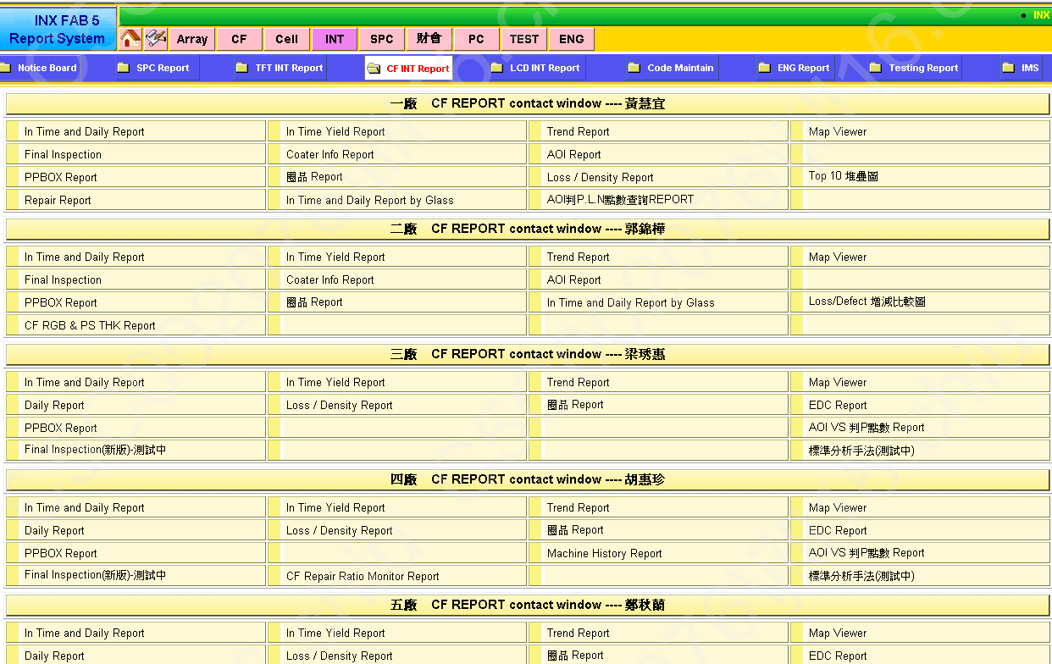

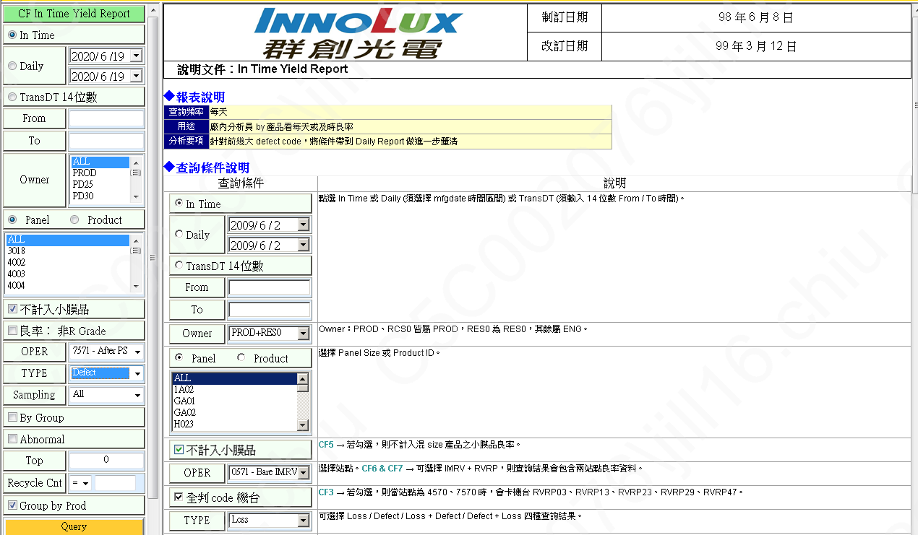
選擇7571 RUN貨日期

選擇7571 RUN貨日期
TYPE選擇Defect

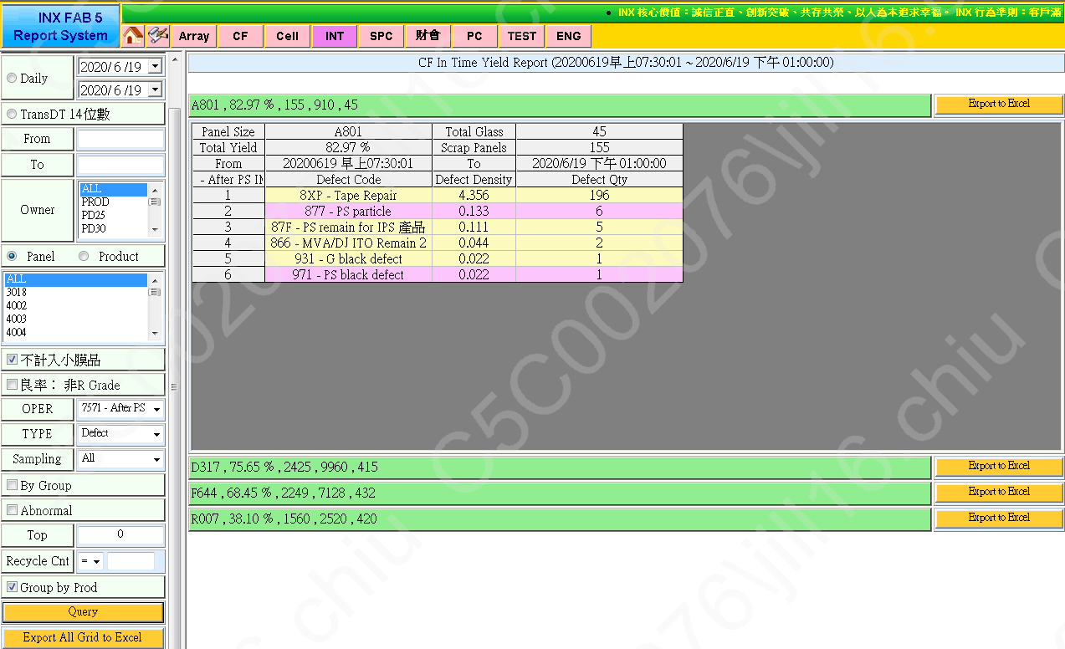

滙出Execl

Panel Size | A801 | Total Panels | 910 | Total Glass | 45
Total Yield | 82.97% | Scrap Panels | 155
From | 20200619 早上07:30:01 | To | 2020/6/19 下午 01:00:00
7571 - After PS IMRV | Defect Code | Loss Yield | Defect Density | Loss Qty | Defect Qty
1 | 8XP - Tape Repair | 15.38% | 4.356 | 140 | 196
2 | 877 - PS particle | 0.66% | 0.133 | 6 | 6
3 | 87F - PS remain for IPS 產品 | 0.55% | 0.111 | 5 | 5
4 | 866 - MVA/DJ ITO Remain 2 | 0.11% | 0.044 | 1 | 2
5 | 499 - Other | 0.11% | 0 | 1 | 0
6 | 931 - G black defect | 0.11% | 0.022 | 1 | 1
7 | 971 - PS black defect | 0.11% | 0.022 | 1 | 1
 |  |  |  |  | 211

Defect Qty(8XX+5XX+9XX)加總/片數=每片平均P點
4.69

